4c8e971bb47128d619f16f570794563
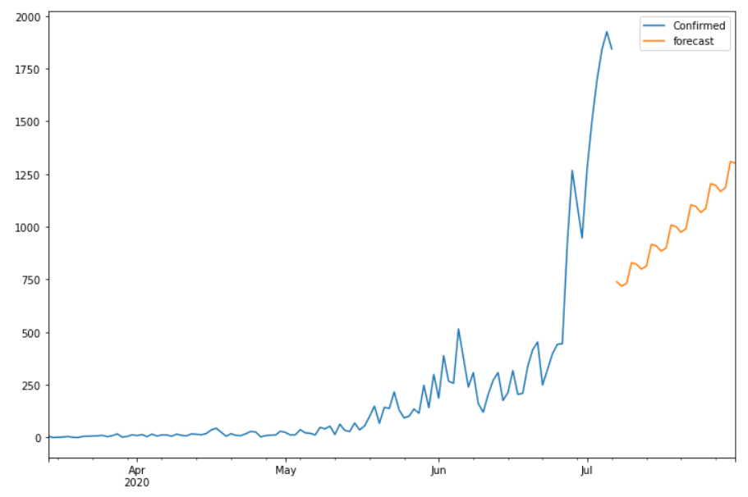
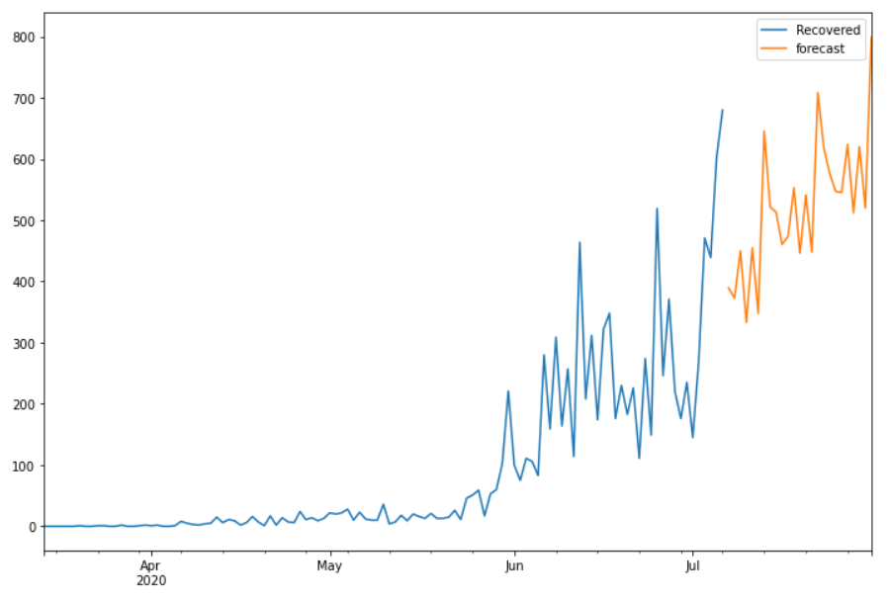
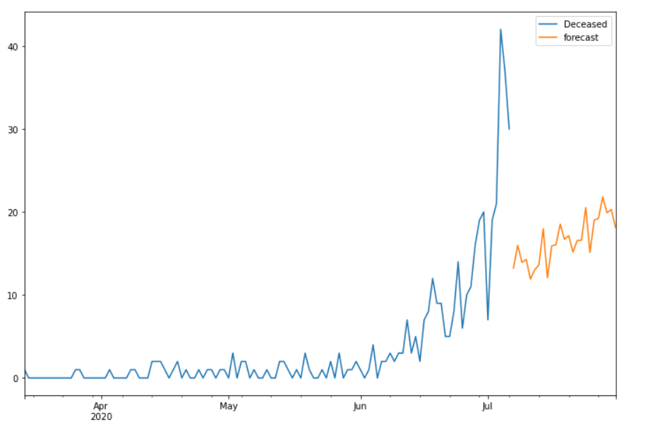
Date | Future_Predicted_Confirmed | Future_Predicted_Recovered | Future_Predicted_Deceased
2020-07-07 | 739.02741707 | 389.57660453 | 13.21900747
2020-07-08 | 717.83525832 | 372.65968992 | 15.994200011
2020-07-09 | 730.68780508 | 449.78355782 | 13.931531607
2020-07-10 | 829.37314893 | 333.05901951 | 14.27901868
2020-07-11 | 821.80175339 | 454.96394244 | 11.901915888
2020-07-12 | 798.91576862 | 347.46475785 | 13.02799349
2020-07-13 | 812.92204873 | 645.69004401 | 13.637973871
2020-07-14 | 916.38074977 | 521.58108121 | 17.987660038
2020-07-15 | 908.83625473 | 512.99268005 | 12.082396651
2020-07-16 | 884.2559135 | 460.26009747 | 15.905607
2020-07-17 | 899.45319457 | 473.54595415 | 16.059392801
2020-07-18 | 1007.7207178 | 553.16886833 | 18.538903333
2020-07-19 | 1000.2289826 | 445.90092776 | 16.70750509
2020-07-20 | 973.95410224 | 541.06775337 | 17.140553601
2020-07-21 | 990.38017829 | 447.86684845 | 15.162096504
2020-07-22 | 1103.4925967 | 708.47673976 | 16.564760408
2020-07-23 | 1096.0801279 | 618.79613873 | 16.587726882
2020-07-24 | 1068.1112086 | 576.26131546 | 20.532077757
2020-07-25 | 1085.8045248 | 546.9361114 | 15.141305353
2020-07-26 | 1203.7985659 | 545.38743808 | 19.016120044
2020-07-27 | 1196.4925337 | 623.96616013 | 19.226769406
2020-07-28 | 1166.8307643 | 511.98892217 | 21.820938002
2020-07-29 | 1185.8304187 | 620.20477323 | 19.899858994
2020-07-30 | 1308.7434645 | 519.99994006 | 20.299728926
2020-07-31 | 1301.5717031 | 798.88644068 | 18.166687032

